Step3
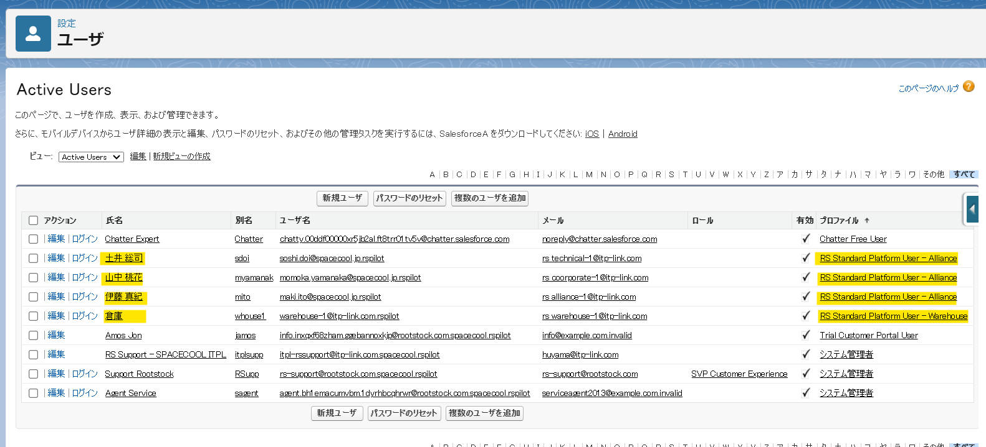
戻る

 | ※メールを変更する場合：新しいメールアドレスを入力すると、古いメールアドレスと新しいメールアドレスに送信される変更通知が表示されます。通知内のリンクをクリックして、メールアドレスの更新を完了してください。

